Sheet1
Commercial Invoice
参考号 | FBA19BY6V4T1 |  |  |  | 申报币种 | USD |  |  |  | (非AMZ地址)收件人姓名
业务类型 | FBA |  |  |  | 预计到仓时间 | 2026-04-25 |  |  |  | 收件人公司名
起运地 | 上海 |  |  |  | 总件数 | 54 |  |  |  | 收件人电话
收件人国家 | 中国 |  |  |  | 是否自有单证报关 | 是 |  |  |  | 收件人邮编
目的仓库代码 | MEM1 |  |  |  | 是否有报关要求 | 否 |  |  |  | 收件人省/州
渠道 | 快船准时达-萨瓦纳专线 |  |  |  | 购买保险 |  |  |  |  | 收件人城市
渠道能力 | 普货（无任何电池） |  |  |  |  |  |  |  |  | 收件人门牌号
特殊产品 |  |  |  |  |  |  |  |  |  | 收件地址
备注
单证报关需填写以下资料
报关监管方式 | 9810-跨境电商出口海外仓 |  |  |  | 可发起委托时间 | 周一到周五
报关要求 |  |  |  |  | 是否需要确认核对件 | 是
录入核注清单方 |  |  |  |  | 可确认核对件时间 | 周一到周五
订单号 | 待客户确认 |  |  |  | 是否需要在单一窗口确认核对件 | 否
推单方 | 客户 |  |  |  | 单一窗口推单方
货源地 |  |  |  |  | E码
组货方 |  |  |  |  | 是否需要在指定的单一窗口申报 | 否
账户密码 |  |  |  |  | 单一窗口城市
Shipment ID | Reference ID | 箱号段(起始-结束) | SKU | 英文品名 | 中文品名 | 海关编码 | Brand品牌 | 材质 | 用途 | ASIN/销售链接 | 是否带电 | 型号 | 每箱数量 | 单位 | 每套个数 | 投保单价(RMB) | 申报单价 | 图片 | 单箱重量(kg) | 单箱长(cm) | 单箱宽(cm) | 单箱高(cm)
FBA19BY6V4T1 | 24F5UFMJ | 1~2 | MSQXCA1204L-OceanBreeze | CANDLE | 蜡烛 | 3406000090 | N/A | 92% NATURAL WAX + 8% FRAGRANCE | 用于室内芬香 |  | 否 | N/A | 8 | 套 | 1 | 17 | 1 | 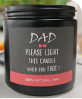 | 16.8 | 38 | 38 | 45.5
FBA19BYF279C | 3UUA6X6S | 1~5 | MSQXRD0206-EucalyptusMint | AROMA DIFFUSER | 香氛香薰 | 3307490000 | N/A | 15% fragrance+85% solvent | 用于室内芬香 |  | 否 | N/A | 20 | 套 | 1 | 17 | 1 | 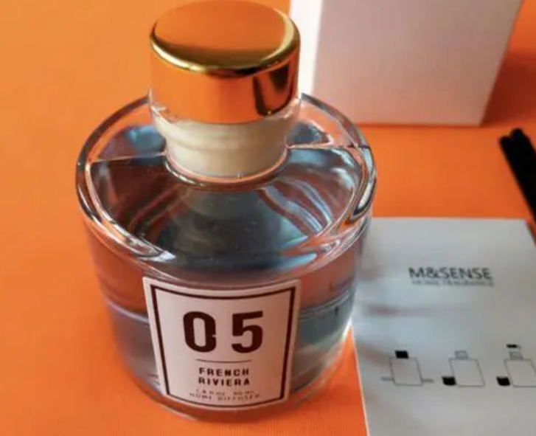 | 18.1 | 54.5 | 54.5 | 30.8
FBA19BY93LDN | 1VI7RYSY | 6 | MSQXRD0204-TobaccoTeakwood | AROMA DIFFUSER | 香氛香薰 | 3307490000 | N/A | 15% fragrance+85% solvent | 用于室内芬香 |  | 否 | N/A | 20 | 套 | 1 | 17 | 1 |  | 18.1 | 54.5 | 54.5 | 30.8
FBA19DRJ00TT | 3T41TPFA | 1~2 | LJMPJS0101-GlowingAmber&CoconutMilk&IntenseTeakwood | Car Diffuser | 车载香薰 | 3307490000 | N/A | 锌合金外壳+10%香精+90%EVA棉 | 用于车内芬香 |  | 否 | N/A | 96 | 套 | 1 |  | 12.5 |  | 11.79 | 30.48 | 40.64 | 38.1
FBA19DRJ00TT | 3T41TPFA | 3~4 | LJMPJS0102-GlowingAmber&CoconutMilk&IntenseTeakwood | Car Diffuser | 车载香薰 | 3307490000 | N/A | 锌合金外壳+10%香精+90%EVA棉 | 用于车内芬香 |  | 否 | N/A | 96 | 套 | 1 |  | 11.3 |  | 11.79 | 30.48 | 40.64 | 38.1

